KLIJENT


 | PADEL MONKEY d.o.o. Beograd, Serbia,

 | Požeška 65b. 11030 Čukarica, Belgrade, Serbia.
 | PIB: 112908935

 | EXCLUSIVE DISTRIBUTOR OF NOX SPORT BRAND FOR WEST BALKAN COUNTRIES (Serbia, North Macedonia, Montenegro, Bosnia and Herzegovina and Albania)

COMPANY NAME:

FULL ADDRESS:

COMPANY's VAT and ID number:

CONTACT PERSON:

MOBILE:

EMAIL:

PADEL REKETI 2026
PHOTO | ARTICLE CODE | SERIE LUXURY AND LIMITED EDITION | OREDR | EAN | MP SA PDV-OM | SNIŽENA MP CENA | NOVE VP RSD BEZ PDV-A | Iskazan VP rabat
 | PACKPATLTD26 | PACK AT10 GENIUS 12K LTD | Nije dostupan u komisionoj prodaji! | 8435778902614 | 58,700.00 | X | 34,242.00
 | PATGENIUSBSAS | AT10 GENIUS 18K ALUM BY AGUSTIN TAPIA Buenos Aires Edition |  | 8435778903611 | 45,700.00 | X | 26,658.00
ARTÍCULO | PAT10GENIUS1226 | AT10 GENIUS 12K ALUM Xtrem by Agustin Tapia |  | 8435778902645 | 45,700.00 | 36,560.00 | 24,400.00
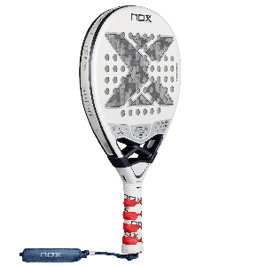 ARTÍCULO | PAT10GENIUS12LI26 | AT10 GENIUS 12K ALUM Xtrem LITE BY AGUSTIN TAPIA |  | 8435778902652 | 39,800.00 | 30,000.00 | 19,200.00
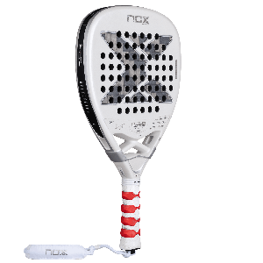 ARTÍCULO | PAT10GENIUSAT1226 | AT10 GENIUS ATTACK 12K ALUM Xtrem BY AGUSTIN TAPIA |  | 8435778902669 | 42,150.00 | 31,610.00 | 19,842.00
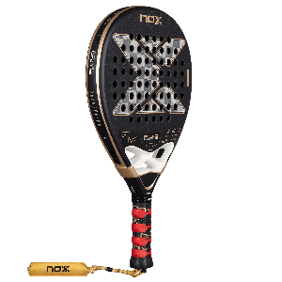 ARTÍCULO | PAT10GENIUS1826 | AT10 GENIUS 18K ALUM BY AGUSTIN TAPIA | OUT OF STOCK TRENUTNO | 8435778902621 | 45,700.00 | 38,840.00 | 26,658.00
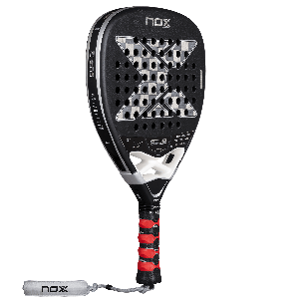 ARTÍCULO | PAT10GENIUSAT1826 | AT10 GENIUS ATTACK 18K ALUM BY AGUSTIN TAPIA |  | 8435778902638 | 42,150.00 | 31,610.00 | 19,842.00
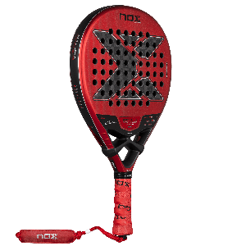 ARTÍCULO | PEA10VENTUSH1226 | EA10 VENTUS HYBRID 12K Xtrem BY EDU ALONSO |  | 8435778902676 | 39,800.00 | 27,860.00 | 17,216.00
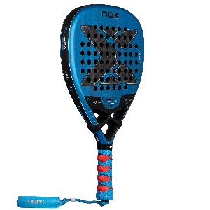 ARTÍCULO | PEA10VENTUSA1226 | EA10 VENTUS ATTACK 12K Xtrem BY EDU ALONSO |  | 8435778902683 | 39,800.00 | 27,860.00 | 17,216.00
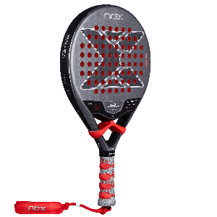 ARTÍCULO | PML10VENTUS326 | ML10 VENTUS CONTROL 3K BY MIGUEL LAMPERTI |  | 8435778902690 | 39,800.00 | 27,860.00 | 17,216.00
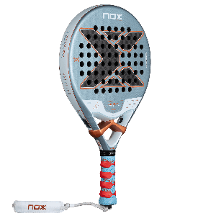 | PVK10VENTUS1226 | VK10 VENTUS CONTROL 12K BY ARANZAZU OSORO |  | 8435778902706 | 35,000.00 | 28,000.00 | 17,533.00
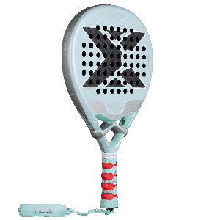 | PVENTUS12HL | VENTUS HYBRID 12K LITE |  | 8435778902713 | 35,000.00 | 24,500.00 | 14,416.00
PHOTO | ARTICLE CODE | NFA SERIES | ORDER | EAN | MP SA PDV-OM |  | VP RSD BEZ PDV-A | Iskazan VP rabat
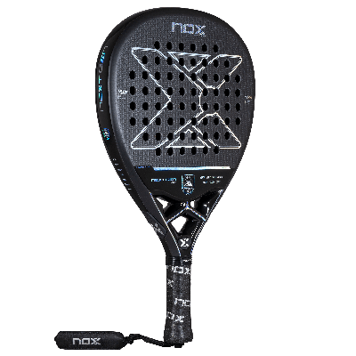 ARTÍCULO | PNFANGATT26 | NEXTGEN PRO ATTACK 3K 2026 | Najnoviji modeli iz NFA serije | 8435778900597 | 24,000.00 | X | 15,000.00 | 25%
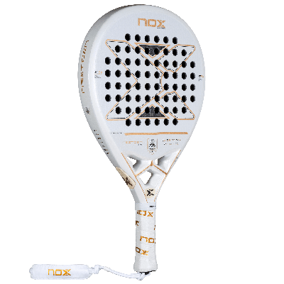 ARTÍCULO | PNFANGHYB26 | NEXTGEN PRO HYBRID 3K 2026 | Najnoviji modeli iz NFA serije | 8435778900603 | 24,000.00 | X | 15,000.00 | 25%
PHOTO | ARTICLE CODE | SERIE PRO | ORDER | EAN | MP SA PDV-OM |  | VP RSD BEZ PDV-A | Iskazan VP rabat
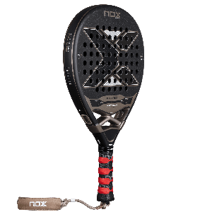 ARTÍCULO | PAT10PCH26 | AT10 PRO CUP HARD BY AGUSTIN TAPIA 2026 |  | 8435778902720 | 23,400.00 | X | 14,625.00 | 25%
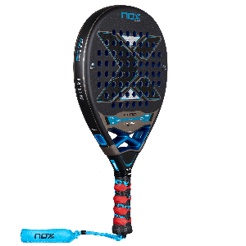 ARTÍCULO | PAT10PCS26 | AT10 PRO CUP SOFT BY AGUSTIN TAPIA 2026 |  | 8435778902737 | 23,400.00 | X | 14,625.00 | 25%
PHOTO | ARTICLE CODE | SERIE ADVANCE | ORDER | EAN | MP SA PDV-OM |  | VP RSD BEZ PDV-A | Iskazan VP rabat
ARTÍCULO | PEQUHADV26 | EQUATION HARD ADVANCED 2026 | Nije dostupan u komisionoj prodaji! | 8435778902744 | 15,500.00 | X | 10,333.00 | 20% | Sjajni kao PREMIUM RENTAL reketi ali i vrhinski rekreti za dobre rekreativce.
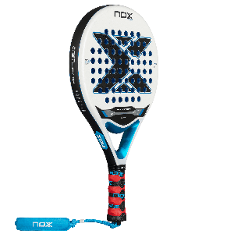 ARTÍCULO | PEQUSADV26 | EQUATION SOFT ADVANCED 2026 | Nije dostupan u komisionoj prodaji! | 8435778902751 | 15,500.00 | X | 10,333.00 | 20%
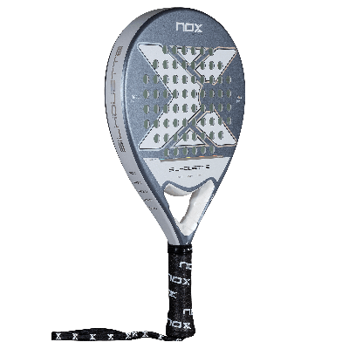 ARTÍCULO | PSILHOUET26 | X-ONE SILHOUTTE 2026 | OUT OF STOCK TRENUTNO | 8435778900610 | 13,500.00 | X | 9,563.00 | 15%
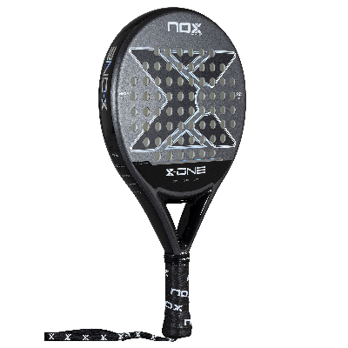 ARTÍCULO | PXONE26 | X-ONE 2026 | Nije dostupan u komisionoj prodaji! | 8435778900627 | 13,500.00 | X | 9,563.00 | 15%
PHOTO | ARTICLE CODE | ESSENTIAL SERIES | ORDER | EAN | MP SA PDV-OM |  | VP RSD BEZ PDV-A - 25% | Iskazan VP rabat
 | PXHEROWH | X-HERO WHITE 2026 | OUT OF STOCK TRENUTNO | 8435778902768 | 12,000.00 | X | 6,500.00 | 35% | IDEALNI ZA RENTU U KLUBU A OPET SUPER I ZA PRODAJU U KLUBOVIMA GDE IMA DOSTA POČETNIKA I REKREATIVACA KOJI TRAŽE DOBAR KVALITETAN BREND ZA PRISTUPAČNU CENU
 | PXHERORE | X-HERO RED 2026 | OUT OF STOCK TRENUTNO | 8435778902775 | 12,000.00 | X | 6,500.00 | 35%
 | PXHEROBL | X-HERO BLUE 2026 | OUT OF STOCK TRENUTNO | 8435778902782 | 12,000.00 | X | 6,500.00 | 35%
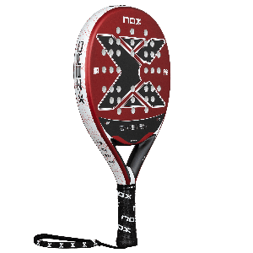 | PXZERORE | X-ZERO RED 2026 | Nije dostupan u komisionoj prodaji! | 8435778902799 | 12,000.00 | X | 6,500.00 | 35%
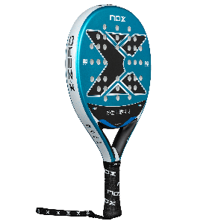 | PXZEROBL | X-ZERO BLUE 2026 | Nije dostupan u komisionoj prodaji! | 8435778902805 | 12,000.00 | X | 6,500.00 | 35%
PHOTO | ARTICLE CODE | SERIE ULTRALIGHT & JR. | ORDER | EAN | MP RSD |  | VP RSD BEZ PDV-A | Iskazan VP rabat
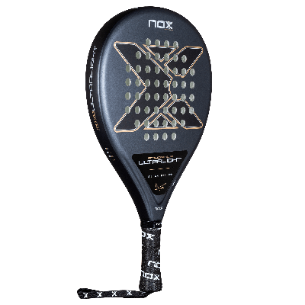 | PATULTLIG26 | AT10 GENIUS ULTRALIGHT 2026 | OUT OF STOCK TRENUTNO | 8435778900634 | 9,600.00 | X | 6,800.00 | 15%
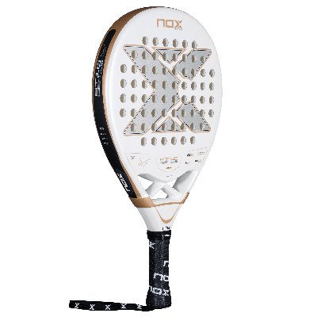 ARTÍCULO | PAT10JR26 | AT10 GENIUS JR 2026 - dečiji reket | Nije dostupan u komisionoj prodaji! | 8435778900641 | 9,900.00 | X | 7,012.50 | 15%

PICKLEBALL REKETI
PICKLEBALL PADDLES PRICE LIST
PHOTO | REF | QTY. | X-FOAM SIGNATURE SERIES | MP CENE | VP CENE bez PDV-a | TECHNOLOGY GENERATION | SHAPE | PROFILE (mm.) | EAN | STOCK | IMAGES
ARTÍCULO | PPIXFOGG26 |  | X-FOAM GOLDIN 14mm by GRAYSON GOLDIN | 26,400.00 | x | Gen 4 / Foam Core | Elongated | 14 | 8435778904915 | available | X-FOAM GOLDIN-14
ARTÍCULO | PPIXFOJC626 |  | X-FOAM JC6 16mm by JUDITH CASTILLO | 26,400.00 | x | Gen 4 / Foam Core | Elongated | 16 | 8435778904908 | available | X-FOAM JC6-16
ARTÍCULO | PPIXFOJMA26 |  | X-FOAM JMA 16mm by JHONATAN MEDINA | 26,400.00 | x | Gen 4 / Foam Core | Hybrid | 16 | 8435778904922 | available | X-FOAM JMA-16
PHOTO | REF | QTY. | X-FOAM SERIES | MP CENE | VP CENE bez PDV-a | TECHNOLOGY GENERATION | SHAPE | PROFILE (mm.) | EAN | STOCK | IMAGES
ARTÍCULO | PPIXFONE1426 |  | X-FOAM NEXO 14mm | 25,240.00 | x | Gen 4 / Foam Core | Hybrid | 14 | 8435778904939 | available | X-FOAM NEXO-14
ARTÍCULO | PPIXFOTE1626 |  | X-FOAM TEMPUS 16mm | 25,240.00 | x | Gen 4 / Foam Core | Wide Body | 16 | 8435778904946 | available | X-FOAM TEMPUS-16
ARTÍCULO | PPIXFOTE1426 |  | X-FOAM TEMPUS 14mm | 25,240.00 | x | Gen 4 / Foam Core | Wide Body | 14 | 8435778904953 | available | X-FOAM TEMPUS-14
PHOTO | REF | QTY. | X-TREME SERIES | MP CENE | VP CENE bez PDV-a | TECHNOLOGY GENERATION | SHAPE | PROFILE (mm.) | EAN | STOCK | IMAGES
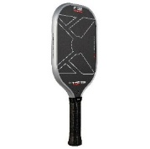 ARTÍCULO | PPIXTRNB1626 |  | X-TREME NERBO 16mm | 18,200.00 | x | Gen 3 / Floating Honeycomb | Elongated | 16 | 8435778904960 | available | X-TREME NERBO-16
ARTÍCULO | PPIXTRNB1426 |  | X-TREME NERBO 14mm | 18,200.00 | x | Gen 3 / Floating Honeycomb | Elongated | 14 | 8435778904977 | available | X-TREME NERBO-14
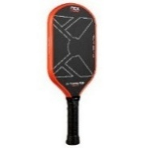 | PPIXTRNE1626 |  | X-TREME NEXO 16mm | 18,200.00 | x | Gen 3 / Floating Honeycomb | Hybirid | 16 | 8435778904984 | available | X-TREME NEXO-16
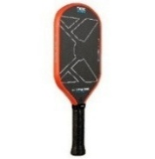 | PPIXTRNE1426 |  | X-TREME NEXO 14mm | 18,200.00 | x | Gen 3 / Floating Honeycomb | Hybirid | 14 | 8435778904991 | available | X-TREME NEXO-14
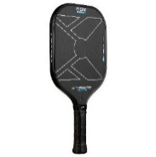 | PPIXTRTE1626 |  | X-TREME TEMPUS 16mm | 18,200.00 | x | Gen 3 / Floating Honeycomb | Wide Body | 16 | 8435778905004 | available | X-TREME TEMPUS-16
 | PPIXTRTE1426 |  | X-TREME TEMPUS 14mm | 18,200.00 | x | Gen 3 / Floating Honeycomb | Wide Body | 14 | 8435778905011 | available | X-TREME TEMPUS-14
 | REF | QTY. | LUXURY SERIES | MP CENE | VP CENE bez PDV-a | TECHNOLOGY |  | PROFILE (mm.) | EAN | STOCK | IMAGES
 | PPLUXTEMPO |  | LUXURY TEMPO | 11,740.00 | 7,830.00 | 18K Alum Carbon , Exclusive spin+, AirFlowDynamics, NUP Core High density, Carbon frame,DCS,Custom grip. |  |  | 8436603199841 | available | LUXURY TEMPO
 | PPLUXNERBO |  | LUXURY NERBO | 11,740.00 | 7,830.00 | 18K Alum Carbon , Exclusive spin+, AirFlowDynamics, NEC Core Low density, Carbon frame,DCS,Custom grip. |  |  | 8436603199858 | available | LUXURY NERBO
PHOTO | REF | QTY. | COURT SERIES | MP CENE | VP CENE bez PDV-a | TECHNOLOGY |  | PROFILE (mm.) | EAN | STOCK | IMAGES
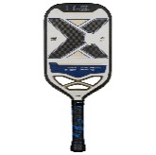 | PPROSHOT |  | COURT PRO SHOT | 9,400.00 | 6,267.00 | 12K Carbon , Exclusive spin+, AirFlowDynamics, NEC Core Low density, Carbon frame,DCS,Custom grip. |  |  | 8436603199865 | available | COURT PRO SHOT
 | PPROEVO |  | COURT PRO EVO | 9,400.00 | 6,267.00 | 3K Carbon , Exclusive spin+, AirFlowDynamics, NUP Core High density, Carbon frame,DCS,Custom grip. |  |  | 8436603199872 | available | COURT PRO EVO
 | PPROSHIELD |  | COURT PRO SHIELD | 9,400.00 | 6,267.00 | 3K Carbon , Exclusive spin+, AirFlowDynamics, NEC Core Low density, Carbon frame,DCS,Custom grip. |  |  | 8436603199889 | available | COURT PRO SHIELD

PICKLEBALL TORBE I PATIKE
PICKLEBALL FOOTWEAR PRICE LIST
PHOTO | REF | EU SIZE | US SIZE | U.K. SIZE | MP CENA | VP CENA bez PDV-a | DESCRIPTIVO | COMPOUND REF | EAN | STOCK | IMAGES
ARTÍCULO | CALPBLUXTEWG | 36 | 5 | 4 | 16,400.00 | 10,934.00 | LUX TEMPO WHITE/GREY PICKLEBALL SHOES | CALPBLUXTEWG36 | 8435778900184 | YES | LUX TEMPO WHITE/GREY
ARTÍCULO | CALPBLUXTEWG | 37 | 5.5 | 4.5 | 16,400.00 | 10,934.00 |  | CALPBLUXTEWG37 | 8435778900191 | YES
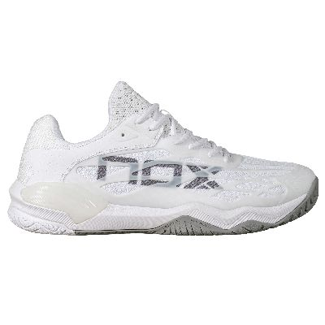
ARTÍCULO | CALPBLUXTEWG | 38 | 6 | 5 | 16,400.00 | 10,934.00 |  | CALPBLUXTEWG38 | 8435778900207 | YES
ARTÍCULO | CALPBLUXTEWG | 39 | 6.5 | 6 | 16,400.00 | 10,934.00 |  | CALPBLUXTEWG39 | 8435778900214 | YES
ARTÍCULO | CALPBLUXTEWG | 40 | 7 | 6.5 | 16,400.00 | 10,934.00 |  | CALPBLUXTEWG40 | 8435778900221 | YES
ARTÍCULO | CALPBLUXTEWG | 41 | 8 | 7 | 16,400.00 | 10,934.00 |  | CALPBLUXTEWG41 | 8435778900238 | YES
ARTÍCULO | CALPBLUXTEWG | 42 | 9 | 8 | 16,400.00 | 10,934.00 |  | CALPBLUXTEWG42 | 8435778900245 | YES
ARTÍCULO | CALPBLUXTEWG | 43 | 9.5 | 8.5 | 16,400.00 | 10,934.00 |  | CALPBLUXTEWG43 | 8435778900252 | YES
ARTÍCULO | CALPBLUXTEWG | 44 | 10 | 9 | 16,400.00 | 10,934.00 |  | CALPBLUXTEWG44 | 8435778900269 | YES
ARTÍCULO | CALPBLUXTEWG | 45 | 11 | 10 | 16,400.00 | 10,934.00 |  | CALPBLUXTEWG45 | 8435778900276 | YES
ARTÍCULO | CALPBLUXTEWG | 46 | 12 | 11 | 16,400.00 | 10,934.00 |  | CALPBLUXTEWG46 | 8435778900283 | YES
 | CALPBLUXTEWG | 47 | 13 | 12 | 16,400.00 | 10,934.00 |  | CALPBLUXTEWG47 | 8435778900290 | YES
ARTÍCULO | CALPBLUXTEWG | 48 | 14 | 13 | 16,400.00 | 10,934.00 |  | CALPBLUXTEWG48 | 8435778900450 | YES
 | CALPBLUXNEBR | 39 | 6.5 | 6 | 16,400.00 | 10,934.00 | LUX NEXO BLACK/RED LAVA PICKLEBALL SHOES | CALPBLUXNEBR39 | 8435778900092 | YES | LUX NEXO BLACK/RED
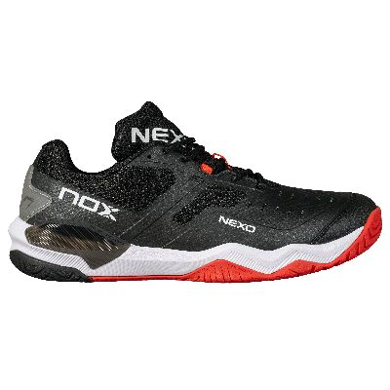
ARTÍCULO | CALPBLUXNEBR | 40 | 7 | 6.5 | 16,400.00 | 10,934.00 |  | CALPBLUXNEBR40 | 8435778900108 | YES
ARTÍCULO | CALPBLUXNEBR | 41 | 8 | 7 | 16,400.00 | 10,934.00 |  | CALPBLUXNEBR41 | 8435778900115 | YES
ARTÍCULO | CALPBLUXNEBR | 42 | 9 | 8 | 16,400.00 | 10,934.00 |  | CALPBLUXNEBR42 | 8435778900122 | YES
ARTÍCULO | CALPBLUXNEBR | 43 | 9.5 | 8.5 | 16,400.00 | 10,934.00 |  | CALPBLUXNEBR43 | 8435778900139 | YES
ARTÍCULO | CALPBLUXNEBR | 44 | 10 | 9 | 16,400.00 | 10,934.00 |  | CALPBLUXNEBR44 | 8435778900146 | YES
ARTÍCULO | CALPBLUXNEBR | 45 | 11 | 10 | 16,400.00 | 10,934.00 |  | CALPBLUXNEBR45 | 8435778900153 | YES
ARTÍCULO | CALPBLUXNEBR | 46 | 12 | 11 | 16,400.00 | 10,934.00 |  | CALPBLUXNEBR46 | 8435778900160 | YES
ARTÍCULO | CALPBLUXNEBR | 47 | 13 | 12 | 16,400.00 | 10,934.00 |  | CALPBLUXNEBR47 | 8435778900177 | YES
 | CALPBLUXNEBR | 48 | 14 | 13 | 16,400.00 | 10,934.00 |  | CALPBLUXNEBR48 | 8435778900443 | YES
ARTÍCULO | CALPBLUXNEPB | 39 | 6.5 | 6 | 16,400.00 | 10,934.00 | LUX NERBO PALACE BLUE PICKLEBALL SHOES | CALPBLUXNEPB39 | 8435778900009 | YES | LUX NERBO PALACE BLUE
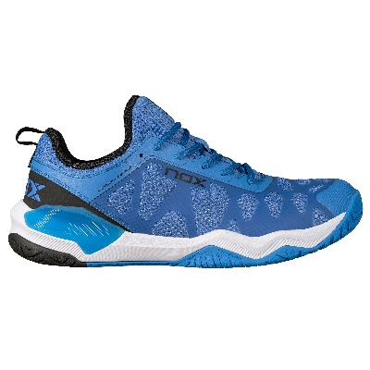
ARTÍCULO | CALPBLUXNEPB | 40 | 7 | 6.5 | 16,400.00 | 10,934.00 |  | CALPBLUXNEPB40 | 8435778900016 | YES
ARTÍCULO | CALPBLUXNEPB | 41 | 8 | 7 | 16,400.00 | 10,934.00 |  | CALPBLUXNEPB41 | 8435778900023 | YES
ARTÍCULO | CALPBLUXNEPB | 42 | 9 | 8 | 16,400.00 | 10,934.00 |  | CALPBLUXNEPB42 | 8435778900030 | YES
ARTÍCULO | CALPBLUXNEPB | 43 | 9.5 | 8.5 | 16,400.00 | 10,934.00 |  | CALPBLUXNEPB43 | 8435778900047 | YES
ARTÍCULO | CALPBLUXNEPB | 44 | 10 | 9 | 16,400.00 | 10,934.00 |  | CALPBLUXNEPB44 | 8435778900054 | YES
ARTÍCULO | CALPBLUXNEPB | 45 | 11 | 10 | 16,400.00 | 10,934.00 |  | CALPBLUXNEPB45 | 8435778900061 | YES
ARTÍCULO | CALPBLUXNEPB | 46 | 12 | 11 | 16,400.00 | 10,934.00 |  | CALPBLUXNEPB46 | 8435778900078 | YES
ARTÍCULO | CALPBLUXNEPB | 47 | 13 | 12 | 16,400.00 | 10,934.00 |  | CALPBLUXNEPB47 | 8435778900085 | YES
 | CALPBLUXNEPB | 48 | 14 | 13 | 16,400.00 | 10,934.00 |  | CALPBLUXNEPB48 | 8435778900467 | YES

PICKLEBALL PADELBAGS AND BACKPACKS PRICE LIST
PHOTO |  | QUANTITY |  | MP CENA |  | VP CENA bez PDV-a | DESCRIPTION | EAN | STOCK | IMAGES
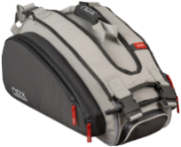 ARTÍCULO | PPIPROGG |  |  | 12,000.00 |  | 8,000.00 | PICKLEBALL PRO PADELBAG | 8435778900368 | YES | PICKLEBALL PRO PADELBAG
ARTÍCULO | MOCPIPROGG |  |  | 9,120.00 |  | 6,080.00 | PRO PICKLEBALL BACK PACK | 8435778900375 | YES | PRO PICKLEBALL BACKPACK
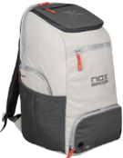 ARTÍCULO | MOCPISUPGG |  |  | 12,000.00 |  | 8,000.00 | SUPRA PICKLEBALL BACKPACK | 8435778900382 | YES | SUPRA PICKLEBALL BACKPACK
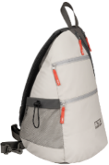 ARTÍCULO | MOCPISLIGG |  |  | 5,520.00 |  | 3,680.00 | PICKLEBALL SLING BAG | 8435778900399 | YES | PICKLEBALL SLING BAG

PATIKE ZA PADEL 2026
AT10 LUX SERIES

PHOTO | REF | SIZE | KOLIČINA | NAZIV ARTIKLA | MP sa PDV-om | VP BEZ PDV-a | Iskazan VP rabat
ARTÍCULO | CAL26LUXWHGR | 36 |  | AT10 LUX WHITE/GREY SHOES | 17,400.00 | 11,600.00 | 20%
ARTÍCULO | CAL26LUXWHGR | 37
ARTÍCULO | CAL26LUXWHGR | 38
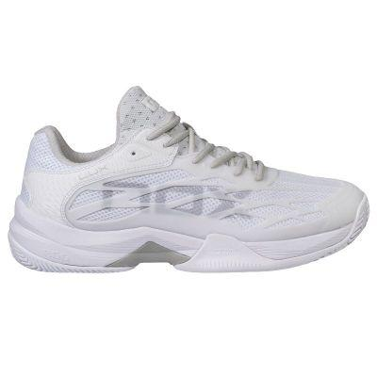
ARTÍCULO | CAL26LUXWHGR | 39
ARTÍCULO | CAL26LUXWHGR | 40
ARTÍCULO | CAL26LUXWHGR | 41
ARTÍCULO | CAL26LUXWHGR | 42
ARTÍCULO | CAL26LUXWHGR | 43
ARTÍCULO | CAL26LUXWHGR | 44
ARTÍCULO | CAL26LUXWHGR | 45
ARTÍCULO | CAL26LUXWHGR | 46
ARTÍCULO | CAL26LUXWHGR | 47
ARTÍCULO | CAL26LUXWHGR | 48
ARTÍCULO | CAL26LUXBLWH | 36 |  | AT10 LUX BLACK/WHITE SHOES | 17,400.00 | 11,600.00 | 20%
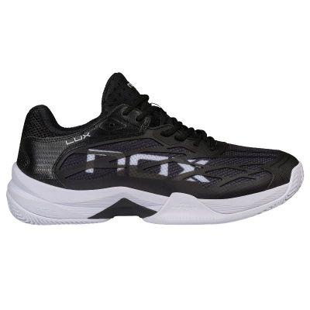
ARTÍCULO | CAL26LUXBLWH | 37
ARTÍCULO | CAL26LUXBLWH | 38
ARTÍCULO | CAL26LUXBLWH | 39
ARTÍCULO | CAL26LUXBLWH | 40
ARTÍCULO | CAL26LUXBLWH | 41
ARTÍCULO | CAL26LUXBLWH | 42
ARTÍCULO | CAL26LUXBLWH | 43
ARTÍCULO | CAL26LUXBLWH | 44
ARTÍCULO | CAL26LUXBLWH | 45
ARTÍCULO | CAL26LUXBLWH | 46
ARTÍCULO | CAL26LUXBLWH | 47
ARTÍCULO | CAL26LUXBLWH | 48
ARTÍCULO | CAL26LUXFGRA | 39 |  | AT10 LUX FEATHER GRAY/RAVEN SHOES | 17,400.00 | 11,600.00 | 20%
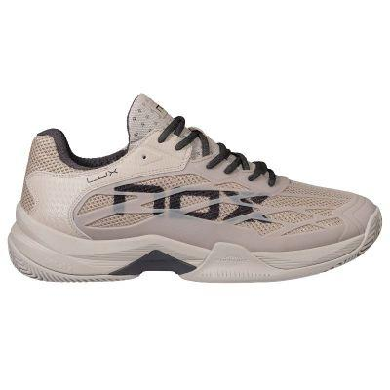
ARTÍCULO | CAL26LUXFGRA | 40
ARTÍCULO | CAL26LUXFGRA | 41
ARTÍCULO | CAL26LUXFGRA | 42
ARTÍCULO | CAL26LUXFGRA | 43
ARTÍCULO | CAL26LUXFGRA | 44
ARTÍCULO | CAL26LUXFGRA | 45
ARTÍCULO | CAL26LUXFGRA | 46
ARTÍCULO | CAL26LUXFGRA | 47
ARTÍCULO | CAL26LUXFGRA | 48
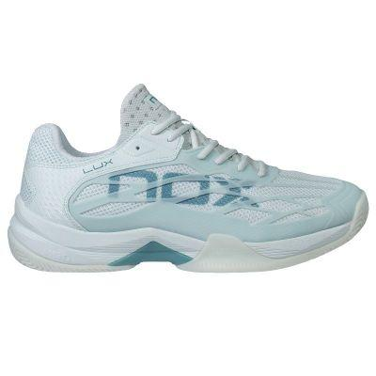
ARTÍCULO | CAL26LUXMITU | 36 |  | AT10 LUX MORNING MIST/TURQUOISE SHOES | 17,400.00 | 11,600.00 | 20%
ARTÍCULO | CAL26LUXMITU | 37
ARTÍCULO | CAL26LUXMITU | 38
ARTÍCULO | CAL26LUXMITU | 39
ARTÍCULO | CAL26LUXMITU | 40
ARTÍCULO | CAL26LUXMITU | 41
ARTÍCULO | CAL26LUXMITU | 42
ARTÍCULO | CAL26LUXDSAL | 39 |  | AT10 LUX DARK SLATE/ALLURE SHOES | 17,400.00 | 11,600.00 | 20%
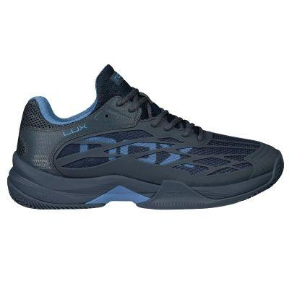
ARTÍCULO | CAL26LUXDSAL | 40
ARTÍCULO | CAL26LUXDSAL | 41
ARTÍCULO | CAL26LUXDSAL | 42
ARTÍCULO | CAL26LUXDSAL | 43
ARTÍCULO | CAL26LUXDSAL | 44
ARTÍCULO | CAL26LUXDSAL | 45
ARTÍCULO | CAL26LUXDSAL | 46
ARTÍCULO | CAL26LUXDSAL | 47
ARTÍCULO | CAL26LUXDSAL | 48
AT10 PRO SERIES
PHOTO | REF | SIZE | KOLIČINA | NAZIV ARTIKLA | MP sa PDV-om | VP BEZ PDV-a | Iskazan VP rabat
ARTÍCULO | CAL26PROWHGR | 36 |  | AT10 PRO WHITE/GREY SHOES | 14,900.00 | 9,933.33 | 20%
ARTÍCULO | CAL26PROWHGR | 37
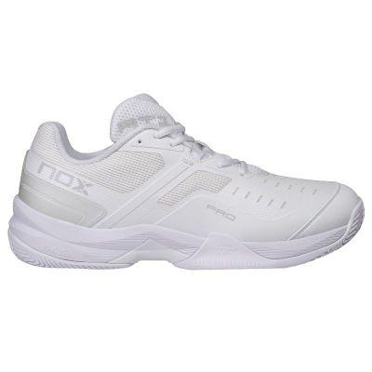
ARTÍCULO | CAL26PROWHGR | 38
ARTÍCULO | CAL26PROWHGR | 39
ARTÍCULO | CAL26PROWHGR | 40
ARTÍCULO | CAL26PROWHGR | 41
ARTÍCULO | CAL26PROWHGR | 42
ARTÍCULO | CAL26PROWHGR | 43
ARTÍCULO | CAL26PROWHGR | 44
ARTÍCULO | CAL26PROWHGR | 45
ARTÍCULO | CAL26PROWHGR | 46
ARTÍCULO | CAL26PROWHGR | 47
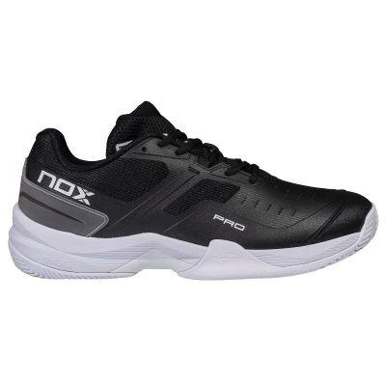
ARTÍCULO | CAL26PROBLWH | 39 |  | AT10 PRO BLACK/WHITE SHOES | 14,900.00 | 9,933.33 | 20%
ARTÍCULO | CAL26PROBLWH | 40
ARTÍCULO | CAL26PROBLWH | 41
ARTÍCULO | CAL26PROBLWH | 42
ARTÍCULO | CAL26PROBLWH | 43
ARTÍCULO | CAL26PROBLWH | 44
ARTÍCULO | CAL26PROBLWH | 45
ARTÍCULO | CAL26PROBLWH | 46
ARTÍCULO | CAL26PROBLWH | 47
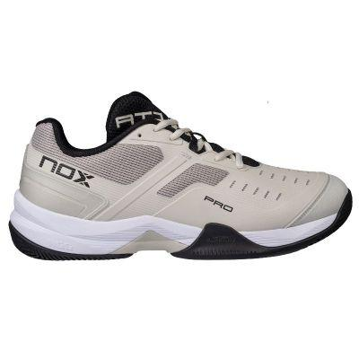
ARTÍCULO | CAL26PROSBBL | 39 |  | AT10 PRO SILVER BIRCH/BLACK SHOES OUT OF STOCK | 14,900.00 | 9,933.33 | 20%
ARTÍCULO | CAL26PROSBBL | 40
ARTÍCULO | CAL26PROSBBL | 41
ARTÍCULO | CAL26PROSBBL | 42
ARTÍCULO | CAL26PROSBBL | 43
ARTÍCULO | CAL26PROSBBL | 44
ARTÍCULO | CAL26PROSBBL | 45
ARTÍCULO | CAL26PROSBBL | 46
ARTÍCULO | CAL26PROSBBL | 47
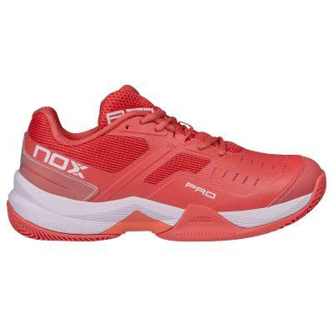
ARTÍCULO | CAL26PROSCWH | 36 |  | AT10 PRO SEA CORAL/WHITE SHOES | 14,900.00 | 9,933.33 | 20%
ARTÍCULO | CAL26PROSCWH | 37
ARTÍCULO | CAL26PROSCWH | 38
ARTÍCULO | CAL26PROSCWH | 39
ARTÍCULO | CAL26PROSCWH | 40
ARTÍCULO | CAL26PROSCWH | 41
ARTÍCULO | CAL26PROSCWH | 42
ARTÍCULO | CAL26PROASFG | 36 |  | AT10 PRO ASPARAGUS/FROSTY GREEN SHOES | 14,900.00 | 9,933.33 | 20%
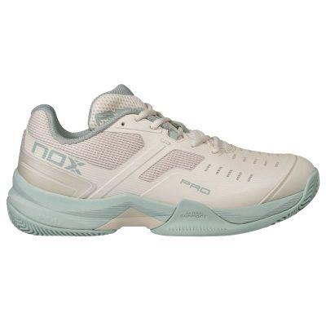
ARTÍCULO | CAL26PROASFG | 37
ARTÍCULO | CAL26PROASFG | 38
ARTÍCULO | CAL26PROASFG | 39
ARTÍCULO | CAL26PROASFG | 40
ARTÍCULO | CAL26PROASFG | 41
ARTÍCULO | CALAT10ASFG | 42
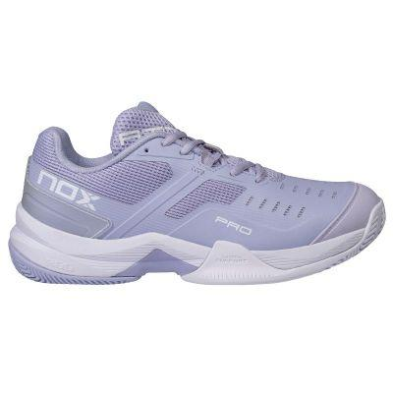
ARTÍCULO | CAL26PROPUWH | 36 |  | AT10 PRO PURPLE/WHITE SHOES | 14,900.00 | 9,933.33 | 20%
ARTÍCULO | CAL26PROPUWH | 37
ARTÍCULO | CAL26PROPUWH | 38
ARTÍCULO | CAL26PROPUWH | 39
ARTÍCULO | CAL26PROPUWH | 40
ARTÍCULO | CAL26PROPUWH | 41
ARTÍCULO | CAL26PROPUWH | 42
ARTÍCULO | CAL26PROTUWH | 36 |  | AT10 PRO TURQUOISE/WHITE SHOES | 14,900.00 | 9,933.33 | 20%
ARTÍCULO | CAL26PROTUWH | 37
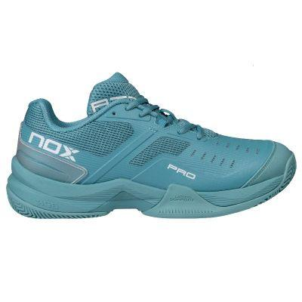
ARTÍCULO | CAL26PROTUWH | 38
ARTÍCULO | CAL26PROTUWH | 39
ARTÍCULO | CAL26PROTUWH | 40
ARTÍCULO | CAL26PROTUWH | 41
ARTÍCULO | CAL26PROTUWH | 42
ARTÍCULO | CAL26PROTUWH | 43
ARTÍCULO | CAL26PROTUWH | 44
ARTÍCULO | CAL26PROTUWH | 45
ARTÍCULO | CAL26PROTUWH | 46
ARTÍCULO | CAL26PROTUWH | 47
ARTÍCULO | CAL26PROSUBL | 39 |  | AT10 PRO SUMMER SUN/BLACK SHOES | 14,900.00 | 9,933.33 | 20%
 | CAL26PROSUBL | 40
 | CAL26PROSUBL | 41
 | CAL26PROSUBL | 42
 | CAL26PROSUBL | 43
 | CAL26PROSUBL | 44
 | CAL26PROSUBL | 45
ARTÍCULO | CAL26PROSUBL | 46
ARTÍCULO | CAL26PROSUBL | 47
HEXA SERIES
PHOTO | REF | SIZE | KOLIČINA | NAZIV ARTIKLA | MP sa PDV-om | VP BEZ PDV-a | Iskazan VP rabat
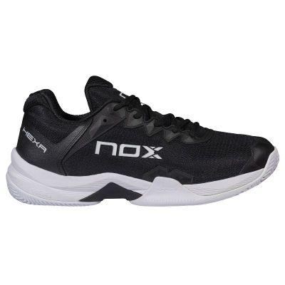
ARTÍCULO | CAL26HEXBLWH | 39 |  | ML10 HEXA BLACK/WHITE SHOES | 16,200.00 | 10,800.00 | 20%
ARTÍCULO | CAL26HEXBLWH | 40
ARTÍCULO | CAL26HEXBLWH | 41
ARTÍCULO | CAL26HEXBLWH | 42
ARTÍCULO | CAL26HEXBLWH | 43
ARTÍCULO | CAL26HEXBLWH | 44
ARTÍCULO | CAL26HEXBLWH | 45
ARTÍCULO | CAL26HEXBLWH | 46
ARTÍCULO | CAL26HEXBLWH | 47
ARTÍCULO | CAL26HEXWHGR | 36 |  | ML10 HEXA WHITE/GUM RUBBER SHOES | 16,200.00 | 10,800.00 | 20%
ARTÍCULO | CAL26HEXWHGR | 37
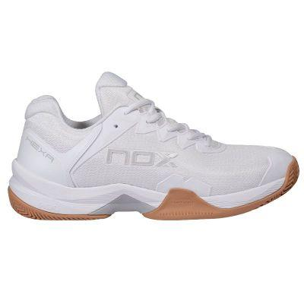
ARTÍCULO | CAL26HEXWHGR | 38
ARTÍCULO | CAL26HEXWHGR | 39
ARTÍCULO | CAL26HEXWHGR | 40
ARTÍCULO | CAL26HEXWHGR | 41
ARTÍCULO | CAL26HEXWHGR | 42
ARTÍCULO | CAL26HEXWHGR | 43
ARTÍCULO | CAL26HEXWHGR | 44
ARTÍCULO | CAL26HEXWHGR | 45
ARTÍCULO | CAL26HEXWHGR | 46
ARTÍCULO | CAL26HEXWHGR | 47
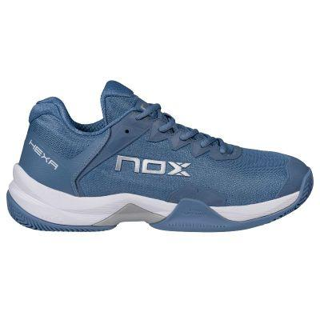
ARTÍCULO | CAL26HEXBLSI | 39 |  | ML10 HEXA BLUE/SILVER SHOES | 16,200.00 | 10,800.00 | 20%
ARTÍCULO | CAL26HEXBLSI | 40
ARTÍCULO | CAL26HEXBLSI | 41
ARTÍCULO | CAL26HEXBLSI | 42
ARTÍCULO | CAL26HEXBLSI | 43
ARTÍCULO | CAL26HEXBLSI | 44
ARTÍCULO | CAL26HEXBLSI | 45
ARTÍCULO | CAL26HEXBLSI | 46
ARTÍCULO | CAL26HEXBLSI | 47
HEXA SERIES
PHOTO | REF | SIZE | KOLIČINA | NAZIV ARTIKLA | MP sa PDV-om | VP BEZ PDV-a | Iskazan VP rabat
ARTÍCULO | CAL26NERWHGR | 36 |  | NERBO WHITE/GUM RUBBER SHOES | NOT AVAILABLE YET
ARTÍCULO | CAL26NERWHGR | 37
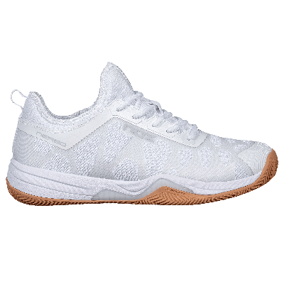
ARTÍCULO | CAL26NERWHGR | 38
ARTÍCULO | CAL26NERWHGR | 39
ARTÍCULO | CAL26NERWHGR | 40
ARTÍCULO | CAL26NERWHGR | 41
ARTÍCULO | CAL26NERWHGR | 42
ARTÍCULO | CAL26NERWHGR | 43
ARTÍCULO | CAL26NERWHGR | 44
ARTÍCULO | CAL26NERWHGR | 45
ARTÍCULO | CAL26NERWHGR | 46
ARTÍCULO | CAL26NERWHGR | 47
ARTÍCULO | CAL26NERWHGR | 48
ARTÍCULO | CAL26NERWHRA | 39 |  | NERBO WHITE/RAVEN SHOES | 17,400.00 | 11,600.00 | 20%
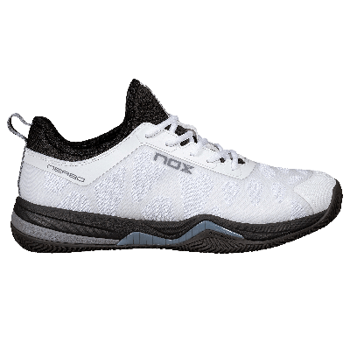
ARTÍCULO | CAL26NERWHRA | 40
ARTÍCULO | CAL26NERWHRA | 41
ARTÍCULO | CAL26NERWHRA | 42
ARTÍCULO | CAL26NERWHRA | 43
ARTÍCULO | CAL26NERWHRA | 44
ARTÍCULO | CAL26NERWHRA | 45
ARTÍCULO | CAL26NERWHRA | 46
ARTÍCULO | CAL26NERWHRA | 47
ARTÍCULO | CAL26NERWHRA | 48
ARTÍCULO | CAL26NERWHVE | 36 |  | NERBO WHITE/VETIVER SHOES | NOT AVAILABLE YET
ARTÍCULO | CAL26NERWHVE | 37
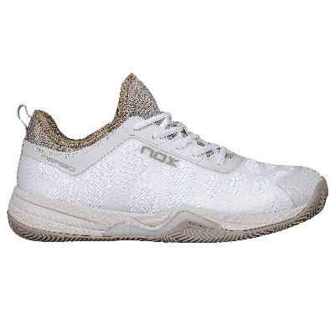
ARTÍCULO | CAL26NERWHVE | 38
ARTÍCULO | CAL26NERWHVE | 39
ARTÍCULO | CAL26NERWHVE | 40
ARTÍCULO | CAL26NERWHVE | 41
ARTÍCULO | CAL26NERWHVE | 42
ARTÍCULO | CAL26NERWHVE | 43
ARTÍCULO | CAL26NERWHVE | 44
ARTÍCULO | CAL26NERWHVE | 45
ARTÍCULO | CAL26NERWHVE | 46
ARTÍCULO | CAL26NERWHVE | 47
ARTÍCULO | CAL26NERWHVE | 48
ARTÍCULO | CAL26NERWHDB | 36 |  | NERBO WHITE/DUSK BLUE SHOES | 17,400.00 | 11,600.00 | 20%
ARTÍCULO | CAL26NERWHDB | 37
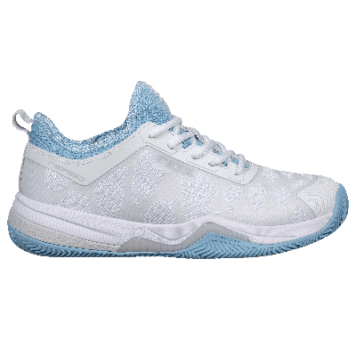
ARTÍCULO | CAL26NERWHDB | 38
ARTÍCULO | CAL26NERWHDB | 39
ARTÍCULO | CAL26NERWHDB | 40
ARTÍCULO | CAL26NERWHDB | 41
ARTÍCULO | CAL26NERWHDB | 42
ARTÍCULO | CAL26NERWHDB | 43
ARTÍCULO | CAL26NERWHDB | 44
ARTÍCULO | CAL26NERWHDB | 45
ARTÍCULO | CAL26NERWHDB | 46
ARTÍCULO | CAL26NERWHDB | 47
ARTÍCULO | CAL26NERWHDB | 48

TORBE I RANČEVI
LUXURY SERIES
PHOTO | ARTICLE CODE | DESCRIPTION | ORDER | EAN | MP RSD | VP RSD BEZ PDV-A | ISKAZAN VP RABAT
ARTÍCULO | BPLUXMASTER | LUXURY MASTER SERIES PADELBAG | NIJE DOSTUPNA ZA PRODAJU U VP-U | 8436603198011 | 12,000.00 | 8,399.33 | 30%
ARTÍCULO | MOCLUXMASTER | LUXURY MASTER SERIES BACKPACK | OUT OF STOCK | 8436603198042 | 8,500.00 | 5,466.00 | 22%
ARTÍCULO | NECLUXGRBL | LUXURY SERIES TOILETRY BAG | OUT OF STOCK | 8436603198073 | 2,000.00 | 1,332.67 | 20%
ARTÍCULO | BPOPENBLRE | LUXURY OPEN SERIES BLACK/RED PADELBAG | NIJE DOSTUPNA ZA PRODAJU U VP-U | 8436603198035 | 11,400.00 | 7,599.33 | 20%
 ARTÍCULO | BPOPENBLBR | LUXURY OPEN SERIES BLACK/BROWN PADELBAG | OUT OF STOCK | 8436603198028 | 11,400.00 | 7,599.33 | 20%
ARTÍCULO | MOCOPENBLRE | LUXURY OPEN SERIES BLACK/RED BACKPACK | OUT OF STOCK | 8436603198066 | 8,500.00 | 5,066.00 | 28%
ARTÍCULO | MOCOPENBLBR | LUXURY OPEN SERIES BLACK/BROWN BACKPACK | OUT OF STOCK | 8436603198059 | 8,500.00 | 5,066.00 | 28%
COMPETITION/TRAVEL SERIES
PHOTO | ARTICLE CODE | DESCRIPTION | ORDER | EAN | MP RSD | VP RSD BEZ PDV-A | ISKAZAN VP RABAT
ARTÍCULO | BPAT10COMTRO24 | AT10 COMPETITION TROLLEY PADELBAG | NIJE DOSTUPNA ZA PRODAJU U VP-U | 8436603198080 | 15,200.00 | 10,132.67 | 20%
ARTÍCULO | BPAT10XXL24 | AT10 XXL PADELBAG | OUT OF STOCK | 8436603198097 | 12,000.00 | 7,132.67 | 27%
ARTÍCULO | BPAT10COMXL24 | AT10 COMPETITION XL COMPACT PADELBAG | OUT OF STOCK | 8436603198103 | 10,690.00 | 7,132.67 | 20%
 ARTÍCULO | BPML10COMXL24 | ML10 COMPETITION XL COMPACT PADELBAG | OUT OF STOCK | 8436603198110 | 10,700.00 | 7,132.67 | 20%
PRO SERIES
PHOTO | ARTICLE CODE | DESCRIPTION | ORDER | EAN | MP RSD | VP RSD BEZ PDV-A | ISKAZAN VP RABAT
ARTÍCULO | BPPROSBLACK | PRO SERIES BLACK PADELBAG | OUT OF STOCK | 8436603195713 | 9,900.00 | 5,932.67 | 28%
 ARTÍCULO | BPPROSBLUE | PRO SERIES BLUE PADELBAG | OUT OF STOCK | 8436603195706 | 9,900.00 | 5,932.67 | 28%
ARTÍCULO | BPPROSCAMEL | PRO SERIES CAMEL PADELBAG | OUT OF STOCK | 8436603195720 | 9,900.00 | 5,932.67 | 28%
ARTÍCULO | BPPROSWHITE | PRO SERIES WHITE PADELBAG | OUT OF STOCK | 8435778900528 | 9,900.00 | 5,932.67 | 28%
ARTÍCULO | MOCPROSBLACK | PRO SERIES BLACK BACKPACK |  | 8436603195676 | 7,900.00 | 4,666.00 | 28%
ARTÍCULO | MOCPROSBLUE | PRO SERIES BLUE BACKPACK |  | 8436603195683 | 7,900.00 | 4,666.00 | 28%
ARTÍCULO | MOCPROSCAMEL | PRO SERIES CAMEL BACKPACK | OUT OF STOCK | 8436603195690 | 7,900.00 | 4,666.00 | 28%
ARTÍCULO | MOCPROSWHITE | PRO SERIES WHITE BACKPACK | OUT OF STOCK | 8435778900535 | 7,900.00 | 4,666.00 | 28%
TEAM SERIES
PHOTO | ARTICLE CODE | DESCRIPTION | ORDER | EAN | MP RSD | VP RSD BEZ PDV-A | ISKAZAN VP RABAT
 ARTÍCULO | BPAT10TEGRBL | AT10 TEAM GREY/BLACK PADELBAG |  | 8436603198127 | 8,900.00 | 5,932.67 | 20%
 ARTÍCULO | BPAT10TEGRGR | AT10 TEAM GREY/GREEN PADELBAG | OUT OF STOCK | 8436603198134 | 8,900.00 | 5,932.67 | 20%
 ARTÍCULO | BPAT10TEGROR | AT10 TEAM GREY/ORANGE PADELBAG | OUT OF STOCK | 8436603198141 | 8,900.00 | 5,932.67 | 20%
 ARTÍCULO | BPAT10TEWH | AT10 TEAM WHITE PADELBAG |  | 8436603199827 | 8,900.00 | 5,932.67 | 20%
 ARTÍCULO | BPML10TEWHGR | ML10 TEAM WHITE/GREY PADELBAG |  | 8435778900504 | 8,900.00 | 5,932.67 | 20%
 ARTÍCULO | BPML10TEBLCL | ML10 TEAM BLACK/CLAY PADELBAG |  | 8435778900511 | 8,900.00 | 5,932.67 | 20%
 ARTÍCULO | BPML10TEBLBL | ML10 TEAM BLACK/BLUE PADELBAG |  | 8435778900498 | 8,900.00 | 5,932.67 | 20%
ARTÍCULO | MOCAT10TEGR | AT10 TEAM GREY BACKPACK | OUT OF STOCK | 8436603198158 | 6,990.00 | 4,666.00 | 20%
 ARTÍCULO | MOCML10TEBL | ML10 TEAM BLACK BACKPACK | OUT OF STOCK | 8436603198165 | 6,990.00 | 4,666.00 | 20%
STREET SERIES
PHOTO | ARTICLE CODE | DESCRIPTION | ORDER | EAN | MP RSD | VP RSD BEZ PDV-A | ISKAZAN VP RABAT
ARTÍCULO | MOCSTBLLG | BLACK & LIGHT GREY STREET BACKPACK | OUT OF STOCK | 8436603195737 | 5,099.00 | 3,399.33 | 20%
ARTÍCULO | MOCSTGREY | GREY STREET BACKPACK | OUT OF STOCK | 8436603195744 | 5,099.00 | 3,399.33 | 20%
 ARTÍCULO | MOCSTUBLACK | STREET URBAN BLACK BACKPACK | OUT OF STOCK | 8436603197137 | 6,299.00 | 4,199.33 | 20%
 ARTÍCULO | BPSTBLGR | STREET SERIES BLACK/GREY PADELBAG |  | 8436603198196 | 8,200.00 | 5,466.00 | 20%
 ARTÍCULO | BPSTSKBL | STREET SERIES SKY BLUE PADELBAG | OUT OF STOCK | 8436603198189 | 8,200.00 | 5,466.00 | 20%
 ARTÍCULO | BPSTGRPI | STREET SERIES GREY/PINK PADELBAG | OUT OF STOCK | 8436603198172 | 8,200.00 | 5,466.00 | 20%

LOPTICE-ASESOAR
PHOTO | ARTICLE CODE | PRODUCT | ORDER | EAN | MP RSD po komadnom artiklu | VP RSD BEZ PDV-A | ISKAZAN VP RABAT
CLUBS AND COACHES
ARTÍCULO | CABONER3UN | CARTON WITH 24 TUBES OF 3 NERBO BALLS | PREPORUKA | 8436603199797 | 990.00 | 12,480.00 | 35%
ARTÍCULO | CABOPRTI3UN | CARTON WITH 24 TUBES OF 3 PRO TITANIUM BALLS | OUT OF STOCK | 8436049569932 | 750.00 | 10,545.00 | 30%
 | CABONERSP3 | CARTON WITH 24 TUBES OF 3 NERBO SPEED BALLS | OUT OF STOCK TRENUTNO | 8435778909149 | 990.00 | 12,916.56 | 22%
ARTÍCULO | TUBOREBORO | CARTON WITH 3 BALL COLLECTING TUBES |  | 8436567653366 | 3,000.00 | 5,490.00
ARTÍCULO | CESTOPLERO | FOLDABLE BALLS BASKET WITH WHEELS |  | 8436567653373 | 15,000.00 | 9,995.00 | 20%
ARTÍCULO | CATOAGRNO24 | GORILLA TOWEL FOR RACKET SPORTS BY NOX (DISPLAY OF 24 UNITS) |  | 8436567655131 | 1,800.00 | 26,638.07 | 25%
ARTÍCULO | NOXCUGRIPBOX | BOX OF 6 NOX CUSTOM GRIP | OUT OF STOCK | 18436603193679 | 2,500.00 | 8,036.11 | 35%
ARTÍCULO | PRTNXTRANBAG | BAG OF 6 NOX TRANSPARENT PROTECTORS |  | 18436603197240 | 1,100.00 | 3,686.40 | 33%
ARTÍCULO | PRTNXNEBLBAG | BAG OF 6 NOX BLACK PROTECTORS |  | 18436603197233 | 1,100.00 | 3,686.40 | 33%
ARTÍCULO | PRTNXROBLBAG | BAG OF 6 NOX RED PROTECTORS |  | 18436603197219 | 1,100.00 | 3,686.40 | 33%
ARTÍCULO | PRTNXAZBLBAG | BAG OF 6 NOX BLUE PROTECTORS |  | 18436603197226 | 1,100.00 | 3,686.40 | 33%
ARTÍCULO | PRTRRE1UNIBOX | 1 UD. TRANSPARENT EMBOSSED RACKET FRAME PROTECTOR BLISTER - BOX OF 6 BLISTERS | OUT OF STOCK | 18436049569502 | 850.00 | 3,070.51 | 39%
WRISTBANDS
ARTÍCULO | MUBLAM2UDBOX | BLISTER WITH 2 WHITE WITH BLUE LOGO WRISTBANDS - box of 6 blisters |  | 18436049560325 | 900.00 | 3,070.51 | 31%
ARTÍCULO | MUBLRO2UDBOX | BLISTER WITH 2 WHITE WITH RED LOGO WRISTBANDS - box of 6 blisters |  | 18436567653387 | 900.00 | 3,070.51 | 31%
ARTÍCULO | MUAZBL2UDBOX | BLISTER WITH 2 BLUE WITH WHITE LOGO WRISTBANDS - box of 6 blisters |  | 18436049561896 | 900.00 | 3,070.51 | 31%
ARTÍCULO | MUNEGBLABOX | BLISTER WITH 2 BLACK WITH WHITE LOGO WRISTBANDS - box of 6 blisters |  | 18436049568451 | 900.00 | 3,070.51 | 31%
ARTÍCULO | MUROSBL2UDBOX | BLISTER WITH 2 PINK WITH WHITE LOGO WRISTBANDS - box of 6 blisters | OUT OF STOCK | 18436603192627 | 900.00 | 3,070.51 | 31%
ARTÍCULO | MUROBL2UDBOX | BLISTER WITH 2 WHITE WITH BLUE LOGO WRISTBANDS - box of 6 blisters | OUT OF STOCK | 14365676533973 | 900.00 | 3,070.51 | 31%
ARTÍCULO | MUGRNEG2UDBOX | BLISTER WITH 2 GREY WITH BLACK LOGO WRISTBANDS - box of 6 blisters |  | 18436603192634 | 900.00 | 3,070.51 | 31%
ARTÍCULO | MULBLNEG2UDBOX | BAG WITH 2 WHITE WITH BLACK LOGO LONG WRISTBANDS - box of 6 blisters | OUT OF STOCK | 18436603192641 | 900.00 | 3,070.51 | 31%
ARTÍCULO | MULNEBLA2UDBOX | BAG WITH 2 BLACK WITH WHITE LOGO LONG WRISTBANDS - box of 6 blisters | OUT OF STOCK | 18436603192658 | 900.00 | 3,070.51 | 31%
OVERGRIPS
ARTÍCULO | OVPROPERF3BOX | BLISTER WITH 3 WHITE PERFORATED PRO OVERGRIPS - box of 6 blisters |  | 18436567654964 | 900.00 | 2,497.58 | 42%
ARTÍCULO | OVPROBLBL3BOX | BLISTER WITH 3 WHITE PRO OVERGRIPS box of 6 blisters |  | 18436049561278 | 900.00 | 2,685.58 | 40%
ARTÍCULO | OVPROBLCO3BOX | BLISTER WITH 3 MIXED COLOURS PRO OVERGRIPS - box of 6 blisters |  | 18436049561285 | 900.00 | 2,685.58 | 40%
ARTÍCULO | OVNOXPRO12 | BLISTER WITH 12 PRO OVERGRIPS |  | 8436049569659 | 2,400.00 | 1,659.10 | 20%
 | OVPRO60BL | CAN WITH 60 WHITE PRO OVERGRIPS |  | 8436049561271 | 300.00 | 7,500.00 | 50%
 | OVPRO120BL | CAN WITH 120 WHITE PRO OVERGRIPS | OUT OF STOCK | 8436049561295 | 300.00 | 15,000.00 | 50%
 | OVPRO120CO | CAN WITH 120 MIXED COLOURS PRO OVERGRIPS | OUT OF STOCK | 8436049561301 | 300.00 | 15,000.00 | 50%
SOCKS AND CAPS
ARTÍCULO | CAHMCNLVBLBAG | MID LENGTH BLACK WITH WHITE LOGO MEN'S TECHNICAL SOCKS. 39-45 Pack of 6 pairs |  | 18436603192603 | 799.00 | 2,971.53 | 25%
ARTÍCULO | CAHMCALVBBAG | MID LENGTH BLUE WITH WHITE LOGO MEN'S TECHNICAL SOCKS. 39-45 Pack of 6 pairs |  | 18436567663201 | 799.00 | 2,971.53 | 25%
ARTÍCULO | CAHMCNLVRBAG | MID LENGTH BLACK WITH RED LOGO MEN'S TECHNICAL SOCKS. 39-45 Pack of 6 pairs |  | 18436567659013 | 799.00 | 2,971.53 | 25%
ARTÍCULO | CAHMCNLVNBAG | MID LENGTH BLACK WITH ORANGE LOGO MEN'S TECHNICAL SOCKS. 39-45 Pack of 6 pairs | OUT OF STOCK | 18436567659020 | 799.00 | 2,971.53 | 25%
ARTÍCULO | CAHMCBLVGBAG | MID LENGTH WHITE WITH GREY LOGO MEN'S TECHNICAL SOCKS. 39-45 Pack of 6 pairs |  | 18436567659006 | 799.00 | 2,971.53 | 25%
 ARTÍCULO | CAHMCBLVAZBAG | MID LENGTH WHITE WITH BLUE LOGO MEN'S TECHNICAL SOCKS. 39-45 Pack of 6 pairs |  | 18436049565573 | 799.00 | 2,971.53 | 25%
 ARTÍCULO | CAHMCBLVROBAG | MID LENGTH WHITE WITH RED LOGO MEN'S TECHNICAL SOCKS. 39-45 Pack of 6 pairs |  | 18436049569977 | 799.00 | 2,971.53 | 25%
ARTÍCULO | CAMBBLROBAG | ANKLE LENGTH WHITE WITH RED LOGO WOMEN'S TECHNICAL SOCKS Pack of 6 pairs |  | 18436567657453 | 699.00 | 2,538.94 | 25%
 ARTÍCULO | CAMBBLGRBAG | ANKLE LENGTH WHITE WITH GREY LOGO WOMEN'S TECHNICAL SOCKS Pack of 6 pairs |  | 18436567657491 | 699.00 | 2,538.94 | 25%
ARTÍCULO | CAMBBAZBLBAG | ANKLE LENGTH BLUE WITH WHITE LOGO WOMEN'S TECHNICAL SOCKS Pack of 6 pairs | OUT OF STOCK | 18436567663218 | 699.00 | 2,538.94 | 25%
ARTÍCULO | CAMBBLAZBAG | ANKLE LENGTH WHITE WITH BLUE LOGO WOMEN'S TECHNICAL SOCKS Pack of 6 pairs |  | 18436567657477 | 699.00 | 2,538.94 | 25%
ARTÍCULO | CAMBBNEBLBAG | ANKLE LENGTH BLACK WITH WHITE LOGO WOMEN'S TECHNICAL SOCKS Pack of 6 pairs | OUT OF STOCK | 18436603192610 | 699.00 | 2,538.94 | 25%
ARTÍCULO | GONOXBLWH | NOX BLACK/WHITE CAP | OUT OF STOCK | 8435778901907 | 2,400.00 | 1,659.10 | 20%
ARTÍCULO | GONOXWHRE | NOX WHITE/RED CAP |  | 8435778901914 | 2,400.00 | 1,659.10 | 20%
ARTÍCULO | GONOXGRDG | NOX GREY CAP |  | 8435778901921 | 2,400.00 | 1,659.10 | 20%
ACCESSORIES
 ARTÍCULO | BOTNOXWH | WHITE NOX BOTTLE 550 ml. - Aluminium |  | 8435778900788 | 1,560.00 | 1,040.00 | 20%
 ARTÍCULO | COMAGBNOX | COACH MAGNETIC BOARD NOX |  | 8435778900351 | 3,000.00 | 1,979.88 | 20%
ARTÍCULO | BOLS20LLAVGENIUS25 | BAG WITH 20 AT10 GENIUS 18K 25 RUBBER KEYCHAINS | OUT OF STOCK | 18435778901935 | 720.00 | 8,074.60 | 32%
ARTÍCULO | BOLS20LLAVML | BAG WITH 20 ML10 PRO CUP RUBBER KEYCHAINS | OUT OF STOCK | 18436567655276 | 720.00 | 8,074.60 | 32%
ARTÍCULO | BOLS20LLAVGENIUS1226 | BAG WITH 20 AT10 GENIUS 12K 26 RUBBER KEYCHAINS |  | 8435778912347 | 720.00 | 8,074.60 | 32%
ARTÍCULO | BOLS20LLAVGENIUS1826 | BAG WITH 20 AT10 GENIUS 18K 26 RUBBER KEYCHAINS |  | 8435778912330 | 720.00 | 8,074.60 | 32%
ARTÍCULO |  |  | NIJE ZA PRODAJU
 |  |  | NIJE ZA PRODAJU

TEXTIL TEAM
MEN TEAM COLLECTION
PHOTO | SIZE | ARTICLE CODE | PRODUCT | ORDER | EAN | MP RSD | VP RSD BEZ PDV-A | ISKAZAN VP RABAT
ARTÍCULO | S | T24HCATRWH | MEN REGULAR WHITE TEAM T-SHIRT |  | 8436603199339 | 4,499.00 | 2,811.88 | 25%
ARTÍCULO | M |  |  |  | 8436603199346
ARTÍCULO | L |  |  |  | 8436603199353
ARTÍCULO | XL |  |  |  | 8436603199360
ARTÍCULO | XXL |  |  |  | 8436603199377

ARTÍCULO | S | T22HCATRGR | MEN REGULAR GREY TEAM T-SHIRT |  | 8436603191210 | 4,499.00 | 2,811.88 | 25%
ARTÍCULO | M |  |  |  | 8436603191227
ARTÍCULO | L |  |  |  | 8436603191234
ARTÍCULO | XL |  |  |  | 8436603191241
ARTÍCULO | XXL |  |  |  | 8436603191258
ARTÍCULO | S | T22HCATRDB | MEN REGULAR DARK BLUE TEAM T-SHIRT |  | 8436603191166 | 4,499.00 | 2,811.88 | 25%
ARTÍCULO | M |  |  |  | 8436603191173
ARTÍCULO | L |  |  |  | 8436603191180
ARTÍCULO | XL |  |  |  | 8436603191197
ARTÍCULO | XXL |  |  |  | 8436603191203
ARTÍCULO | S | T24HCATRBL | MEN REGULAR BLACK TEAM T-SHIRT |  | 8436603199285 | 4,499.00 | 2,811.88 | 25%
ARTÍCULO | M |  |  |  | 8436603199292
ARTÍCULO | L |  |  |  | 8436603199308
ARTÍCULO | XL |  |  |  | 8436603199315
ARTÍCULO | XXL |  |  |  | 8436603199322

ARTÍCULO | S | T24HPOTRWH | MEN REGULAR WHITE TEAM POLO T-SHIRT |  | 8436603199230 | 5,199.00 | 3,249.38 | 25%
ARTÍCULO | M |  |  |  | 8436603199247
ARTÍCULO | L |  |  |  | 8436603199254
ARTÍCULO | XL |  |  |  | 8436603199261
ARTÍCULO | XXL |  |  |  | 8436603199278
ARTÍCULO | S | T22HPOTRRE | MEN REGULAR RED TEAM POLO T-SHIRT |  | 8436603191012 | 5,199.00 | 3,249.38 | 25%
ARTÍCULO | M |  |  |  | 8436603191029
ARTÍCULO | L |  |  |  | 8436603191036
ARTÍCULO | XL |  |  |  | 8436603191043
ARTÍCULO | XXL |  |  |  | 8436603191050

ARTÍCULO | S | T22HSHTWH | MEN WHITE TEAM SHORT |  | 8436603191319 | 5,199.00 | 3,249.38 | 25%
ARTÍCULO | M |  |  |  | 8436603191326
ARTÍCULO | L |  |  |  | 8436603191333
ARTÍCULO | XL |  |  |  | 8436603191340
ARTÍCULO | XXL |  |  |  | 8436603191357

ARTÍCULO | S | T22HSHTRE | MEN RED TEAM SHORT |  | 8436603191265 | 5,199.00 | 3,249.38 | 25%
ARTÍCULO | M |  |  |  | 8436603191272
ARTÍCULO | L |  |  |  | 8436603191289
ARTÍCULO | XL |  |  |  | 8436603191296
ARTÍCULO | XXL |  |  |  | 8436603191302

ARTÍCULO | S | T22HSHTDB | MEN DARK BLUE TEAM SHORT |  | 8436603191418 | 5,199.00 | 3,249.38 | 25%
ARTÍCULO | M |  |  |  | 8436603191425
ARTÍCULO | L |  |  |  | 8436603191432
ARTÍCULO | XL |  |  |  | 8436603191449
ARTÍCULO | XXL |  |  |  | 8436603191456

ARTÍCULO | S | T22HSHTBL | MEN BLACK TEAM SHORT |  | 8436603191364 | 5,199.00 | 3,249.38 | 25%
ARTÍCULO | M |  |  |  | 8436603191371
ARTÍCULO | L |  |  |  | 8436603191388
ARTÍCULO | XL |  |  |  | 8436603191395
ARTÍCULO | XXL |  |  |  | 8436603191401
ARTÍCULO | S | T25HSOFTBL | MEN BLACK TEAM SOFTSHELL |  | 8435778901129 | 8,499.00 | 5,311.88 | 25%
ARTÍCULO | M |  |  |  | 8435778901136
ARTÍCULO | L |  |  |  | 8435778901143
ARTÍCULO | XL |  |  |  | 8435778901150
ARTÍCULO | XXL |  |  |  | 8435778901167
ARTÍCULO | S | T25HSOFTRE | MEN RED TEAM SOFTSHELL |  | 8435778901075 | 8,499.00 | 5,311.88 | 25%
ARTÍCULO | M |  |  |  | 8435778901082
ARTÍCULO | L |  |  |  | 8435778901099
ARTÍCULO | XL |  |  |  | 8435778901105
ARTÍCULO | XXL |  |  |  | 8435778901112
ARTÍCULO | S | T24HCOTEBL | MEN BLACK TEAM WINDBREAKER |  | 8435778900948 | 7,899.00 | 4,936.88 | 25%
ARTÍCULO | M |  |  |  | 8435778900955
ARTÍCULO | L |  |  |  | 8435778900962
ARTÍCULO | XL |  |  |  | 8435778900979
ARTÍCULO | XXL |  |  |  | 8435778900986

ARTÍCULO | S | T24HCHTEBL | PADDED BLACK TEAM JACKET |  | 8435778900849 | 9,999.00 | 6,249.38 | 25%
ARTÍCULO | M |  |  |  | 8435778900856
ARTÍCULO | L |  |  |  | 8435778900863
ARTÍCULO | XL |  |  |  | 8435778900870
ARTÍCULO | XXL |  |  |  | 8435778900887
WOMEN TEAM COLLECTION
PHOTO | SIZE | ARTICLE CODE | PRODUCT | ORDER | EAN | MP RSD | VP RSD BEZ PDV-A | ISKAZAN VP RABAT
ARTÍCULO | XS | T22MCATTFBL | CAMISETA TIRANTES MUJER TEAM FIT BLACK |  | 8436603191562 | 3,299.00 | 2,061.88 | 25%
ARTÍCULO | S |  |  |  | 8436603191579
ARTÍCULO | M |  |  |  | 8436603191586
ARTÍCULO | L |  |  |  | 8436603191593
ARTÍCULO | XL |  |  |  | 8436603191609
ARTÍCULO | XS | T22MCATTFRE | CAMISETA TIRANTES MUJER TEAM FIT RED |  | 8436603191463 | 3,299.00 | 2,061.88 | 25%
ARTÍCULO | S |  |  |  | 8436603191470
ARTÍCULO | M |  |  |  | 8436603191487
ARTÍCULO | L |  |  |  | 8436603191494
ARTÍCULO | XL |  |  |  | 8436603191500
ARTÍCULO | XS | T22MCATTFWH | CAMISETA TIRANTES MUJER TEAM FIT WHITE |  | 8436603191517 | 3,299.00 | 2,061.88 | 25%
ARTÍCULO | S |  |  |  | 8436603191524
ARTÍCULO | M |  |  |  | 8436603191531
ARTÍCULO | L |  |  |  | 8436603191548
ARTÍCULO | XL |  |  |  | 8436603191555

ARTÍCULO | XS | T22MFATBL | FALDA MUJER TEAM BLACK |  | 8436603191715 | 5,299.00 | 3,311.88 | 25%
ARTÍCULO | S |  |  |  | 8436603191722
ARTÍCULO | M |  |  |  | 8436603191739
ARTÍCULO | L |  |  |  | 8436603191746
ARTÍCULO | XL |  |  |  | 8436603191753

ARTÍCULO | XS | T22MFATRE | FALDA MUJER TEAM RED |  | 8436603191616 | 5,299.00 | 3,311.88 | 25%
ARTÍCULO | S |  |  |  | 8436603191623
ARTÍCULO | M |  |  |  | 8436603191630
ARTÍCULO | L |  |  |  | 8436603191647
ARTÍCULO | XL |  |  |  | 8436603191654
ARTÍCULO | XS | T22MFATWH | FALDA MUJER TEAM WHITE |  | 8436603191661 | 5,299.00 | 3,311.88 | 25%
ARTÍCULO | S |  |  |  | 8436603191678
ARTÍCULO | M |  |  |  | 8436603191685
ARTÍCULO | L |  |  |  | 8436603191692
ARTÍCULO | XL |  |  |  | 8436603191708
ARTÍCULO | XS | T22MSUJPROBL | WOMEN PRO WHITE SPORTS BRA |  | 8436567661477 | 3,899.00 | 2,436.88 | 25%
ARTÍCULO | S |  |  |  | 8436567661484
ARTÍCULO | M |  |  |  | 8436567661491
ARTÍCULO | L |  |  |  | 8436567661507
ARTÍCULO | XL |  |  |  | 8436567661514
ARTÍCULO | XS | T21IMTOPROAZ | WOMEN PRO DARK BLUE SPORTS BRA |  | 8436567662009 | 3,899.00 | 2,436.88 | 25%
ARTÍCULO | S |  |  |  | 8436567662016
ARTÍCULO | M |  |  |  | 8436567662023
ARTÍCULO | L |  |  |  | 8436567662030
ARTÍCULO | XL |  |  |  | 8436567662047
ARTÍCULO | XS | T22MSUJPRONE | WOMEN PRO BLACK SPORTS BRA |  | 8436567661521 | 3,899.00 | 2,436.88 | 25%
ARTÍCULO | S |  |  |  | 8436567661538
ARTÍCULO | M |  |  |  | 8436567661545
ARTÍCULO | L |  |  |  | 8436567661552
ARTÍCULO | XL |  |  |  | 8436567661569
ARTÍCULO | XS | T25MSOFTBL | SOFTSHELL NOX TEAM BLACK MUJER |  | 8435778901228 | 8,599.00 | 5,374.38 | 25%
ARTÍCULO | S |  |  |  | 8435778901235
ARTÍCULO | M |  |  |  | 8435778901242
ARTÍCULO | L |  |  |  | 8435778901259
ARTÍCULO | XL |  |  |  | 8435778901266
ARTÍCULO | XS | T25MSOFTRE | SOFTSHELL NOX TEAM RED MUJER |  | 8435778901174 | 8,599.00 | 5,374.38 | 25%
ARTÍCULO | S |  |  |  | 8435778901181
ARTÍCULO | M |  |  |  | 8435778901198
ARTÍCULO | L |  |  |  | 8435778901204
ARTÍCULO | XL |  |  |  | 8435778901211
ARTÍCULO | XS | T24MCOTEBL | CORTAVIENTOS MUJER TEAM BLACK |  | 8435778900993 | 7,999.00 | 4,999.38 | 25%
ARTÍCULO | S |  |  |  | 8435778901006
ARTÍCULO | M |  |  |  | 8435778901013
ARTÍCULO | L |  |  |  | 8435778901020
ARTÍCULO | XL |  |  |  | 8435778901037
ARTÍCULO | XS | T24MCHTEBL | CHAQUETA ACOLCHADA MUJER TEAM BLACK |  | 8435778900894 | 9,999.00 | 6,249.38 | 25%
ARTÍCULO | S |  |  |  | 8435778900900
ARTÍCULO | M |  |  |  | 8435778900917
ARTÍCULO | L |  |  |  | 8435778900924
ARTÍCULO | XL |  |  |  | 8435778900931

TEXTIL SPONSOR

SPONSOR COLLECTION
FOTO | SIZE | ARTICLE CODE | PRODUCT | ORDER | EAN | MP RSD | VP RSD BEZ PDV-A | ISKAZAN VP RABAT
ARTÍCULO | XS | T24CASPATWH | CAMISETA SPONSORS AT10 WHITE |  | 8436603199384 | 6,700.00 | 4,189.50 | 25%
ARTÍCULO | S |  |  |  | 8436603199391
ARTÍCULO | M |  |  |  | 8436603199407
ARTÍCULO | L |  |  |  | 8436603199414
ARTÍCULO | XL |  |  |  | 8436603199421
ARTÍCULO | XXL |  |  |  | 8436603199438

ARTÍCULO | XS | T24CASPATDB | CAMISETA SPONSORS AT10 DARK BLUE |  | 8436603199445 | 6,700.00 | 4,189.50 | 25%
ARTÍCULO | S |  |  |  | 8436603199452
ARTÍCULO | M |  |  |  | 8436603199469
ARTÍCULO | L |  |  |  | 8436603199476
ARTÍCULO | XL |  |  |  | 8436603199483
ARTÍCULO | XXL |  |  |  | 8436603199490
ARTÍCULO | XS | T24CASPATGR | CAMISETA SPONSORS AT10 GREY |  | 8436603199506 | 6,700.00 | 4,189.50 | 25%
ARTÍCULO | S |  |  |  | 8436603199513
ARTÍCULO | M |  |  |  | 8436603199520
ARTÍCULO | L |  |  |  | 8436603199537
ARTÍCULO | XL |  |  |  | 8436603199544
ARTÍCULO | XXL |  |  |  | 8436603199551
ARTÍCULO | XS | T24CASPATBL | CAMISETA SPONSORS AT10 BLACK |  | 8436603199568 | 6,700.00 | 4,189.50 | 25%
ARTÍCULO | S |  |  |  | 8436603199575
ARTÍCULO | M |  |  |  | 8436603199582
ARTÍCULO | L |  |  |  | 8436603199599
ARTÍCULO | XL |  |  |  | 8436603199605
ARTÍCULO | XXL |  |  |  | 8436603199612

TEXTIL PRO FW25
TEXTILE PRICE LIST
MEN PRO FW25 COLLECTION
PHOTO | SKU | SIZE | ORDER | MP SA PDV-OM | VP BEZ PDV-OM | ISKAZANA VP MARŽA | DESCRIPTION | EAN

ARTÍCULO | T25FWHCABBS | S | SOLD OUT | 5,940.00 | 3,711.68 | 15% | MEN PRO BLACKBERRY T-SHIRT | 8435778902881
ARTÍCULO | T25FWHCABBM | M |  |  |  |  |  | 8435778902874
ARTÍCULO | T25FWHCABBL | L |  |  |  |  |  | 8435778902867
ARTÍCULO | T25FWHCABBXL | XL |  |  |  |  |  | 8435778902898
ARTÍCULO | T25FWHCABBXXL | XXL |  |  |  |  |  | 8435778902904

ARTÍCULO | T25FWHCABRS | S |  | 5,340.00 | 3,711.68 | 15% | MEN PRO BLACKBERRY ROSE DEGRADED T-SHIRT | 8435778902836
ARTÍCULO | T25FWHCABRM | M |  |  |  |  |  | 8435778902829
ARTÍCULO | T25FWHCABRL | L |  |  |  |  |  | 8435778902812
ARTÍCULO | T25FWHCABRXL | XL |  |  |  |  |  | 8435778902843
ARTÍCULO | T25FWHCABRXXL | XXL |  |  |  |  |  | 8435778902850

ARTÍCULO | T25FWHPODPS | S | SOLD OUT | 6,000.00 | 4,000.00 | 15% | MEN PRO DEEP PURPLE POLO T-SHIRT | 8435778902935
ARTÍCULO | T25FWHPODPM | M |  |  |  |  |  | 8435778902928
ARTÍCULO | T25FWHPODPL | L |  |  |  |  |  | 8435778902911
ARTÍCULO | T25FWHPODPXL | XL |  |  |  |  |  | 8435778902942
ARTÍCULO | T25FWHPODPXXL | XXL |  |  |  |  |  | 8435778902959
ARTÍCULO | T25FWHSHBBS | S |  | 5,940.00 | 4,124.18 | 15% | MEN PRO BLACKBERRY SHORT | 8435778902980
ARTÍCULO | T25FWHSHBBM | M |  |  |  |  |  | 8435778902973
ARTÍCULO | T25FWHSHBBL | L |  |  |  |  |  | 8435778902966
ARTÍCULO | T25FWHSHBBXL | XL |  |  |  |  |  | 8435778902997
ARTÍCULO | T25FWHSHBBXXL | XXL |  |  |  |  |  | 8435778903000
ARTÍCULO | T25SSHSHMOS | S |  | 5,340.00 | 3,711.68 | 15% | MEN PRO DEEP PURPLE SHORT | 8435778903031
ARTÍCULO | T25SSHSHMOM | M |  |  |  |  |  | 8435778903024
ARTÍCULO | T25SSHSHMOL | L |  |  |  |  |  | 8435778903017
ARTÍCULO | T25SSHSHMOXL | XL |  |  |  |  |  | 8435778903048
ARTÍCULO | T25SSHSHMOXXL | XXL |  |  |  |  |  | 8435778903055
WOMEN PRO FW25 COLLECTION
PHOTO | SKU | SIZE | ORDER |  |  | ISKAZANA VP MARŽA | DESCRIPTION | EAN

ARTÍCULO | T25FWMCATBRXS | XS |  | 4,400.00 | 3,051.68 | 15% | WOMEN PRO BLACKBERRY ROSE DEGRADED TANK TOP | 8435778903093
ARTÍCULO | T25FWMCATBRS | S |  |  |  |  |  | 8435778903086
ARTÍCULO | T25FWMCATBRM | M |  |  |  |  |  | 8435778903079
ARTÍCULO | T25FWMCATBRL | L |  |  |  |  |  | 8435778903109
ARTÍCULO | T25FWMCATBRXL | XL |  |  |  |  |  | 8435778903062

ARTÍCULO | T25FWMCATBBXS | XS |  | 3,800.00 | 2,639.18 | 15% | WOMEN PRO BLACKBERRY TANK TOP | 8435778903147
ARTÍCULO | T25FWMCATBBS | S |  |  |  |  |  | 8435778903130
ARTÍCULO | T25FWMCATBBM | M |  |  |  |  |  | 8435778903123
ARTÍCULO | T25FWMCATBBL | L |  |  |  |  |  | 8435778903154
ARTÍCULO | T25FWMCATBBXL | XL |  |  |  |  |  | 8435778903116

ARTÍCULO | T25FWMCADPXS | XS |  | 4,150.00 | 2,886.68 | 15% | WOMEN PRO DEEP PURPLE T-SHIRT | 8435778903192
ARTÍCULO | T25FWMCADPS | S |  |  |  |  |  | 8435778903185
ARTÍCULO | T25FWMCADPM | M |  |  |  |  |  | 8435778903178
ARTÍCULO | T25FWMCADPL | L |  |  |  |  |  | 8435778903208
ARTÍCULO | T25FWMCADPXL | XL |  |  |  |  |  | 8435778903161
ARTÍCULO | T25FWMSUDPXS | XS |  | 4,320.00 | 3,200.00 | 15% | WOMEN PRO DEEP PURPLE SPORTS BRA | 8435778903390
ARTÍCULO | T25FWMSUDPS | S |  |  |  |  |  | 8435778903383
ARTÍCULO | T25FWMSUDPM | M |  |  |  |  |  | 8435778903376
ARTÍCULO | T25FWMSUDPL | L |  |  |  |  |  | 8435778903406
ARTÍCULO | T25FWMSUDPXL | XL |  |  |  |  |  | 8435778903369
ARTÍCULO | T25FWMFABRXS | XS |  | 4,860.00 | 3,600.00 | 15% | WOMEN PRO BLACKBERRY ROSE SKIRT | 8435778903246
ARTÍCULO | T25FWMFABRS | S |  |  |  |  |  | 8435778903239
ARTÍCULO | T25FWMFABRM | M |  |  |  |  |  | 8435778903222
ARTÍCULO | T25FWMFABRL | L |  |  |  |  |  | 8435778903253
ARTÍCULO | T25FWMFABRXL | XL |  |  |  |  |  | 8435778903215
ARTÍCULO | T25FWMFADPXS | XS |  | 5,340.00 | 3,711.68 | 15% | WOMEN PRO DEEP PURPLE SKIRT | 8435778903291
ARTÍCULO | T25FWMFADPS | S |  |  |  |  |  | 8435778903284
ARTÍCULO | T25FWMFADPM | M |  |  |  |  |  | 8435778903277
ARTÍCULO | T25FWMFADPL | L |  |  |  |  |  | 8435778903307
ARTÍCULO | T25FWMFADPXL | XL |  |  |  |  |  | 8435778903260
ARTÍCULO | T25FWMSHDPXS | XS |  | 4,750.00 | 3,299.18 | 15% | WOMEN PRO DEEP PURPLE SHORT | 8435778903444
ARTÍCULO | T25FWMSHDPS | S |  |  |  |  |  | 8435778903437
ARTÍCULO | T25FWMSHDPM | M |  |  |  |  |  | 8435778903420
ARTÍCULO | T25FWMSHDPL | L |  |  |  |  |  | 8435778903451
ARTÍCULO | T25FWMSHDPXL | XL |  |  |  |  |  | 8435778903413
ARTÍCULO | T25FWMVEBBXS | XS |  | 8,310.00 | 5,774.18 | 15% | WOMEN PRO BLACKBERRY DRESS | 8435778903345
ARTÍCULO | T25FWMVEBBS | S |  |  |  |  |  | 8435778903338
ARTÍCULO | T25FWMVEBBM | M |  |  |  |  |  | 8435778903321
ARTÍCULO | T25FWMVEBBL | L |  |  |  |  |  | 8435778903352
ARTÍCULO | T25FWMVEBBXL | XL |  |  |  |  |  | 8435778903314

TEXTIL PRO SS26

PRO SS26 HOMBRE / MEN'S
PHOTO | SKU | SIZE | ORDER | MP SA PDV-OM | VP BEZ PDV-OM | DESCRIPTION | EAN
ARTÍCULO | T26SSHCAIG | S |  | 5,940.00 | 3,711.68 | PRO IVY GREEN MEN'S T-SHIRT | 8435778909156
ARTÍCULO | T26SSHCAIG | M |  |  |  |  | 8435778909163
ARTÍCULO | T26SSHCAIG | L |  |  |  |  | 8435778909170
ARTÍCULO | T26SSHCAIG | XL |  |  |  |  | 8435778909187
ARTÍCULO | T26SSHCAIG | XXL |  |  |  |  | 8435778909194

ARTÍCULO | T26SSHCAWG | S |  | 5,940.00 | 3,711.68 | PRO WHITE/IVY GREEN MEN'S T-SHIRT | 8435778909200
ARTÍCULO | T26SSHCAWG | M |  |  |  |  | 8435778909217
ARTÍCULO | T26SSHCAWG | L |  |  |  |  | 8435778909224
ARTÍCULO | T26SSHCAWG | XL |  |  |  |  | 8435778909231
ARTÍCULO | T26SSHCAWG | XXL |  |  |  |  | 8435778909248

ARTÍCULO | T26SSHPOWG | S |  | 6,600.00 | 4,124.18 | PRO WHITE/IVY GREEN MEN'S POLO SHIRT | 8435778909255
ARTÍCULO | T26SSHPOWG | M |  |  |  |  | 8435778909262
ARTÍCULO | T26SSHPOWG | L |  |  |  |  | 8435778909279
ARTÍCULO | T26SSHPOWG | XL |  |  |  |  | 8435778909286
ARTÍCULO | T26SSHPOWG | XXL |  |  |  |  | 8435778909293

ARTÍCULO | T26SSHSHIG | S |  | 6,600.00 | 4,124.18 | MEN'S PRO IVY GREEN SHORTS | 8435778909309
ARTÍCULO | T26SSHSHIG | M |  |  |  |  | 8435778909316
ARTÍCULO | T26SSHSHIG | L |  |  |  |  | 8435778909323
ARTÍCULO | T26SSHSHIG | XL |  |  |  |  | 8435778909330

ARTÍCULO | T26SSHSHIG | XXL |  |  |  |  | 8435778909347
ARTÍCULO | T26SSHSHWG | S |  | 6,600.00 | 4,124.18 | MEN'S PRO WHITE/IVY GREEN SHORTS | 8435778909354
ARTÍCULO | T26SSHSHWG | M |  |  |  |  | 8435778909361
ARTÍCULO | T26SSHSHWG | L |  |  |  |  | 8435778909378
ARTÍCULO | T26SSHSHWG | XL |  |  |  |  | 8435778909385
ARTÍCULO | T26SSHSHWG | XXL |  |  |  |  | 8435778909392
PRO SS26 MUJER / WOMEN'S

PHOTO | SKU | SIZE | ORDER | MP SA PDV-OM | VP BEZ PDV-OM | DESCRIPTION | EAN
ARTÍCULO | T26SSMCATIG | XS |  | 5,280.00 | 3,299.18 | WOMEN'S PRO IVY GREEN TANK TOP | 8435778909408
ARTÍCULO | T26SSMCATIG | S |  |  |  |  | 8435778909415
ARTÍCULO | T26SSMCATIG | M |  |  |  |  | 8435778909422
ARTÍCULO | T26SSMCATIG | L |  |  |  |  | 8435778909439
ARTÍCULO | T26SSMCATIG | XL |  |  |  |  | 8435778909446

ARTÍCULO | T26SSMCAWG | XS |  | X | X | PRO WHITE/IVY GREEN WOMEN'S T-SHIRT | 8435778909453
ARTÍCULO | T26SSMCAWG | S |  |  |  |  | 8435778909460
ARTÍCULO | T26SSMCAWG | M |  |  |  |  | 8435778909477
ARTÍCULO | T26SSMCAWG | L |  |  |  |  | 8435778909484

ARTÍCULO | T26SSMCAWG | XL |  |  |  |  | 8435778909491
ARTÍCULO | T26SSMFAIG | XS |  | 5,940.00 | 3,711.68 | PRO IVY GREEN WOMEN'S SKIRT | 8435778909705
ARTÍCULO | T26SSMFAIG | S |  |  |  |  | 8435778909712
ARTÍCULO | T26SSMFAIG | M |  |  |  |  | 8435778909729
ARTÍCULO | T26SSMFAIG | L |  |  |  |  | 8435778909736

ARTÍCULO | T26SSMFAIG | XL |  |  |  |  | 8435778909743
ARTÍCULO | T26SSMFAWG | XS |  | 5,940.00 | 3,711.68 | PRO WHITE/IVY GREEN WOMEN'S SKIRT | 8435778909651
ARTÍCULO | T26SSMFAWG | S |  |  |  |  | 8435778909668
ARTÍCULO | T26SSMFAWG | M |  |  |  |  | 8435778909675
ARTÍCULO | T26SSMFAWG | L |  |  |  |  | 8435778909682
ARTÍCULO | T26SSMFAWG | XL |  |  |  |  | 8435778909699

ARTÍCULO | T26SSMSHWG | XS |  | 5,280.00 | 3,299.18 | WOMEN'S PRO WHITE/IVY GREEN SHORTS | 8435778909606
ARTÍCULO | T26SSMSHWG | S |  |  |  |  | 8435778909613
ARTÍCULO | T26SSMSHWG | M |  |  |  |  | 8435778909620
ARTÍCULO | T26SSMSHWG | L |  |  |  |  | 8435778909637

ARTÍCULO | T26SSMSHWG | XL |  |  |  |  | 8435778909644
ARTÍCULO | T26SSMSUJWG | XS |  | 5,100.00 | 3,299.18 | PRO WHITE/IVY GREEN WOMEN'S BRA | 8435778909552
ARTÍCULO | T26SSMSUJWG | S |  |  |  |  | 8435778909569
ARTÍCULO | T26SSMSUJWG | M |  |  |  |  | 8435778909576
ARTÍCULO | T26SSMSUJWG | L |  |  |  |  | 8435778909583
ARTÍCULO | T26SSMSUJWG | XL |  |  |  |  | 8435778909590

ARTÍCULO | T26SSMTOIG | XS |  | 5,280.00 | 3,299.18 | WOMEN'S PRO IVY GREEN TOP | 8435778909507
ARTÍCULO | T26SSMTOIG | S |  |  |  |  | 8435778909514
ARTÍCULO | T26SSMTOIG | M |  |  |  |  | 8435778909521
ARTÍCULO | T26SSMTOIG | L |  |  |  |  | 8435778909538
ARTÍCULO | T26SSMTOIG | XL |  |  |  |  | 8435778909545

ARTÍCULO | T26SSMVESWG | XS |  | 8,900.00 | 3,933.33 | WOMEN'S PRO WHITE/IVY GREEN DRESS | 8435778909750
ARTÍCULO | T26SSMVESWG | S |  |  |  |  | 8435778909767
ARTÍCULO | T26SSMVESWG | M |  |  |  |  | 8435778909774
ARTÍCULO | T26SSMVESWG | L |  |  |  |  | 8435778909781
ARTÍCULO | T26SSMVESWG | XL |  |  |  |  | 8435778909798

